9月家具
2024年9月-家具报价表
 |  |  | 总计 | 总台套数 | 预算总计 | 总台套数 |  | 报价总价
 |  |  |  | 19 | ¥101,235.00 | 0 |  | ¥0.00
序号 | 设备名称 | 型号规格 | 预算单价(元） | 台套 | 预算总计（元） | 报价单价 | 报价数量（台套） | 报价总价 | 预计到货日期 | 备注 | 图片示例（样式仅供参考，供货商品以供商厂家标准样式为准）
1 | 会议桌 | 5500*2000*760，木质 |  | 1 | ¥25,000.00 |  |  |  |  |  | 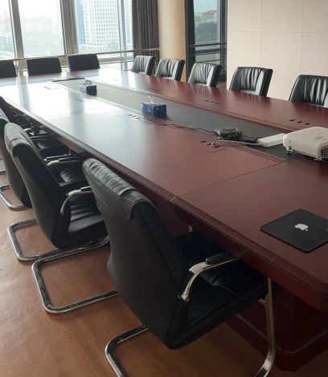
2 | 会议桌 | 4000*1800*760，木质 |  | 1 | ¥16,345.00
3 | 会议桌 | 4500*1800*760，木质 |  | 1 | ¥18,390.00
4 | 书柜-司局级 | 900*450*1900，木质 | ¥2,000.00 | 1 | ¥2,000.00 |  |  |  |  |  | 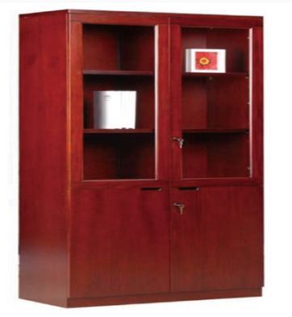
5 | 文件柜-司局级 | 900*420*2000；木质 | ¥2,000.00 | 1 | ¥2,000.00 |  |  |  |  |  | 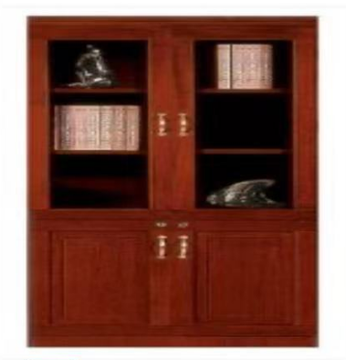
6 | 更衣柜-司局级 | 900*420*2000；木质 | ¥2,000.00 | 1 | ¥2,000.00 |  |  |  |  |  | 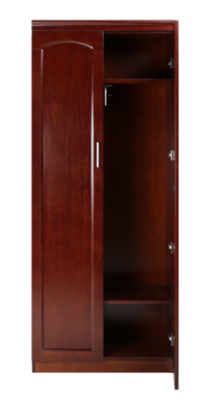
7 | 办公桌 | 1800*900*760；木质，带边桌， 1200*440*650 | ¥3,000.00 | 1 | ¥3,000.00 |  |  |  |  |  | 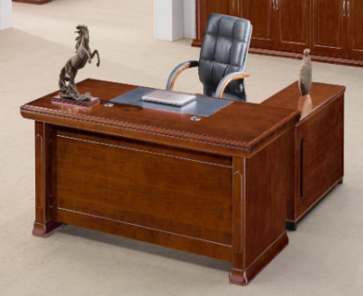
8 | 办公桌 | 1.6米长办公桌，木质，带边桌 | ¥3,000.00 | 10 | ¥30,000.00 |  |  |  |  |  | 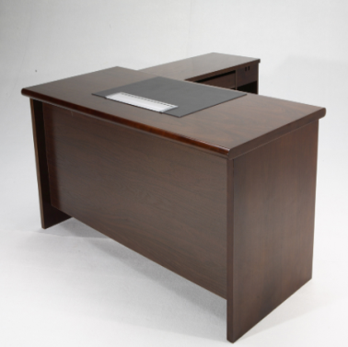
9 | 茶水柜 | 1200mm*450mm*900mm\2层\木制玻璃对开门\带锁 | ¥1,500.00 | 1 | ¥1,500.00 |  |  |  |  |  | 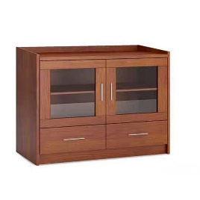
10 | 大茶几 | 1200mm*600mm*450mm | ¥1,000.00 | 1 | ¥1,000.00 |  |  |  |  |  | 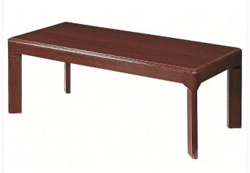
报价要求 | 其他资格要求及应提供的证明材料： 1、三证合一的营业执照复印件（盖章）； 2、中央政府采购网（电子卖场）木质类家具供货商截图（盖章）。 3、报价供应商应为在京注册单位或在京有服务网点并提供相应证明材料。
供货及要求 | 1、到货地点:中国自然资源航空物探遥感中心楼内（货物为原厂未拆封原装产品）； 2、供货期：30天； 3、保质期：按中央国家机关政府采购协议供货合同执行； 4、报价有效期：递交截止之日起120天；
付款方式 | 甲方收到乙方发票且货物验收合格后5日内付款。
报价要求 | 1、请按本报价表格式填写报价并加盖公章，联系人应为正式职员； 2、请将报价表、营业执照及有效的资格证明材料（复印件加盖公章）一并密封提交； 3、密封包应注明报价单位名称和商品名称； 4、递交及截止时间：2024年9月12日-9月18日工作日期间邮寄，于2024年9月18日下午3点截止； 5、递交方式：顺丰邮寄。请将邮寄单号、报价单位名称、报价商品名称、联系人及联系方式发送至agrszbjjc@163.com； 地址：北京市海淀区学院路29号航遥中心，联系人：薛皓，联系电话：62060044，联系邮箱：agrszbjjc@163.com。
报价单位名称
联系人及联系方式
其他说明

